关系图
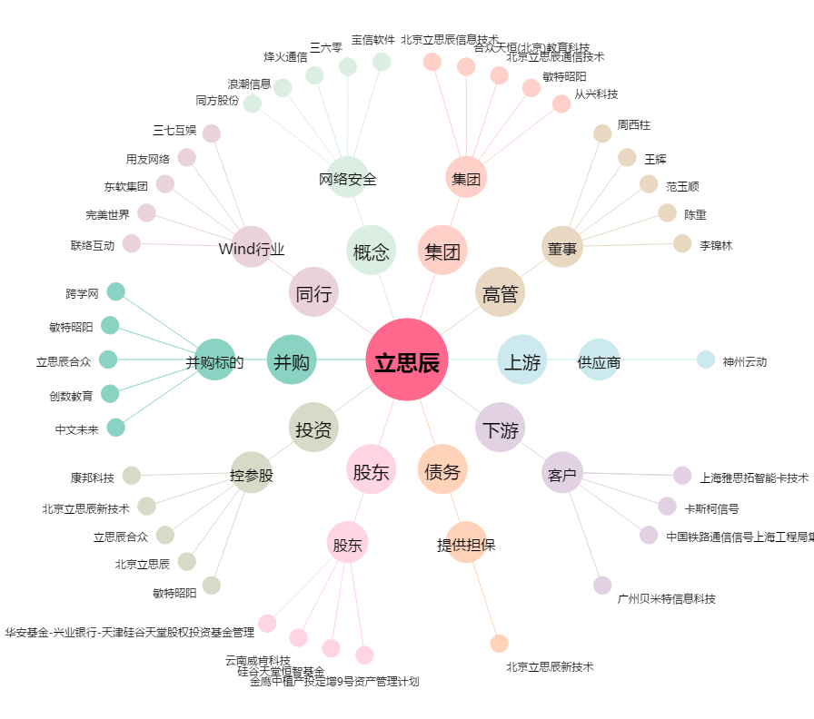
立思辰[300010.SZ] - 关系概览图

